Sheet1
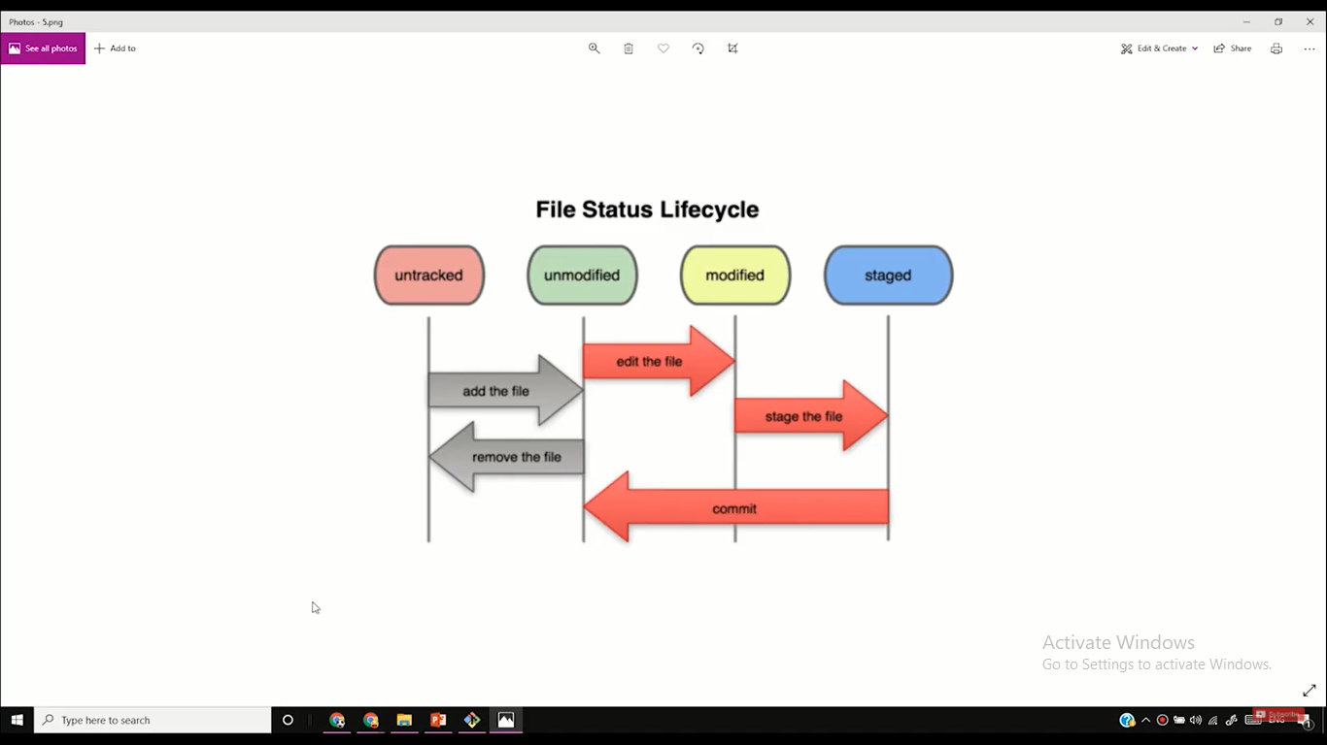
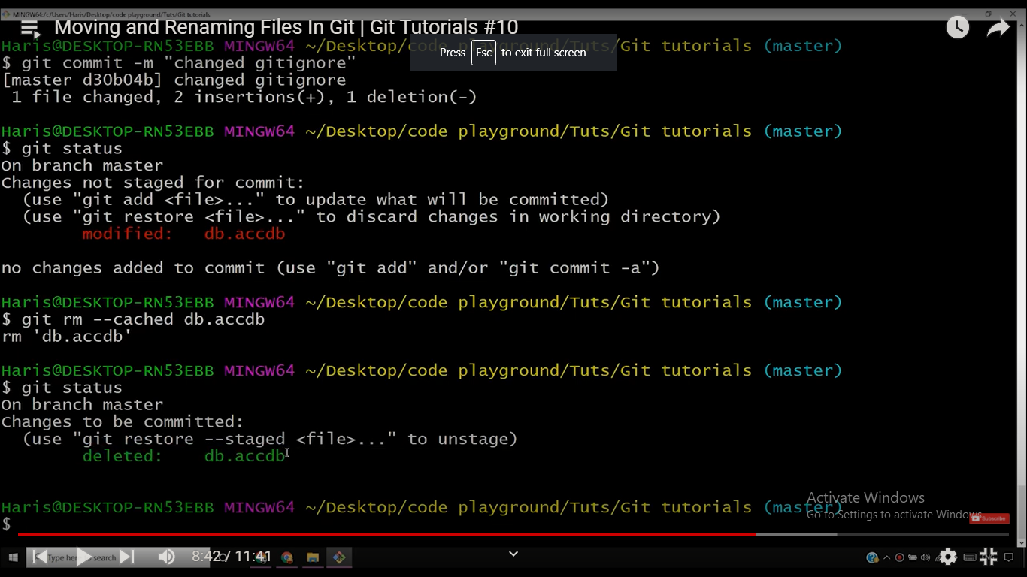
yo
 | ge |  | si |  | gh
 |  | sh |  | n

